כללי
משימה
מימוש | מימוש חומרתי |  |  |  |  |  | ניהול פרויקט
 | מימוש תוכנתי

תכנון |  |  |  |  |  |  | תיאור | שדה1 | שדה2 | שדה 3 | שדה 4* | שדה 5 | שדה 6 | שדה 8 | שדה 9 | שדה 10 | שדה 11 | שדה 12 | שדה 13 | שדה 14 | שדה 15 | שדה16 | שדה 17 | שדה 18 | שדה 19 | שדה 20 | שדה 21 | שדה 22 | שדה 23 | שדה 24 | שדה 25
 |  | תיאור |  |  |  | מחלקה | תיאור | תאריך התחלה string initDate | תאריך סוף string finalDate | שם string name | משתתפים string* participant | מיקום string location | כמות הכסף שנדרש לתשלום int amountPay | כולל בדיקה bool test | הפנייה לפגישה access* accessReffer | הפנייה להתקנה install* installReffer | מספר משימה const in numberTask | סופר משימות static int taskCout | כמות משימות בפרויקט int totalTask | כמות סוגי משאבים intNumberOfResource | הפנייה למשאב resource* listOfResource | כמות משאב amountOfReasource | שם המשאב nameOfResource | שם גודל המשאב string nameOfResource | שם המשתתף string name | שם משפחה המשתתף string lastName | ארגון string organization | תפקיד string position | כמות משתתפים int numOfParticipants | שם הפרויקט string projectName | אינדקס נוכחי int indexTask | רשימת מטלות task **tasklist
 |  | הפרויקט יכיל משימות ויארגן אתן לפי ציר הזמן | 5 | פרויקט | > | 1 | משימה task | V | V | V | X | X | X | X | X | X | X | X | X | X | X | X | X | X | X | X | X | X | X | X | X | X
 |  |  |  |  |  | 2 | פגישה meeting | * | * | * | V | V | X | X | X | X | * | * | X | X | X | X | X | X | X | X | X | X | V | X | X | X
 |  |  |  |  |  | 4 | פגישהXתשלום payment | * | * | * | * | * | V | X | X | V | * | * | X | X | X | X | X | X | X | X | X | X | V | X | X | X
 |  |  |  |  |  | 3 | התקנהinstall | * | * | * | X | X | X | V | V | X | * | * | X | V | V | X | X | X | X | X | X | X | X | X | X | X
 |  |  |  |  |  | 5 | פרויקט project | X | X | X | X | X | X | X | X | X | V | X | V | X | X | X | X | X | X | X | X | X | X | V | V | V
 |  |  |  |  |  | 6 | משאב resource | X | X | X | X | X | X | X | X | X | X | X | X | X | X | V | V | V | X | X | X | X | X | X | X | X
 |  |  |  |  |  | 7 | משתתף participant | X | X | X | X | X | X | X | X | X | X | X | X | X | X | X | X | X | V | V | V | V | X | X | X | X

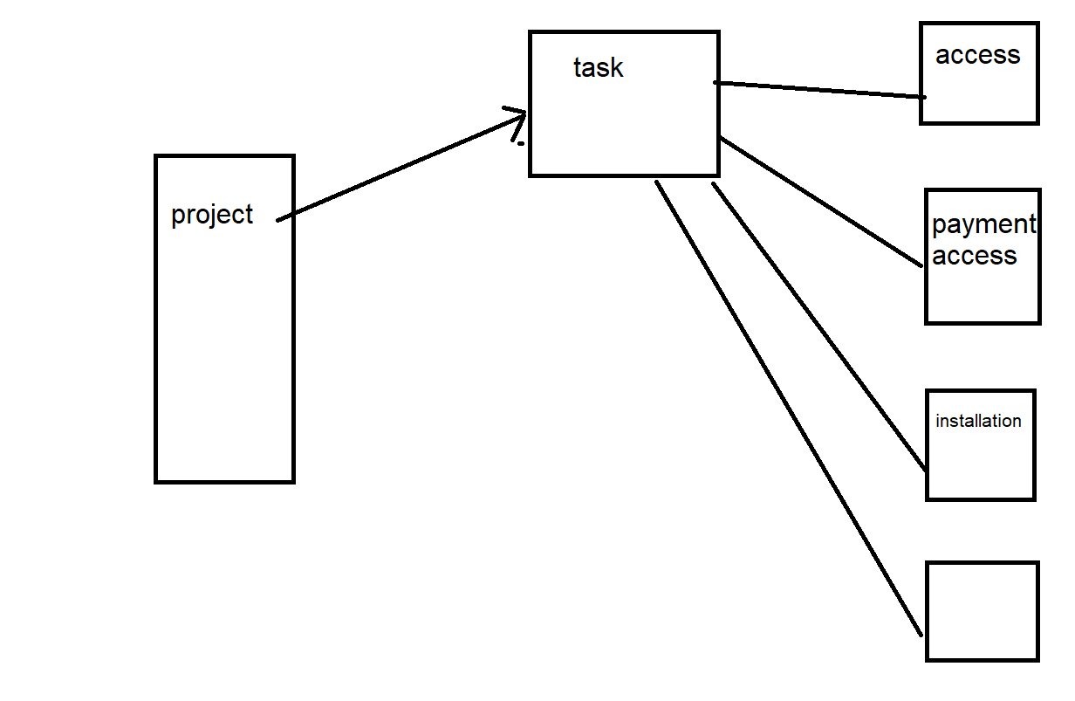
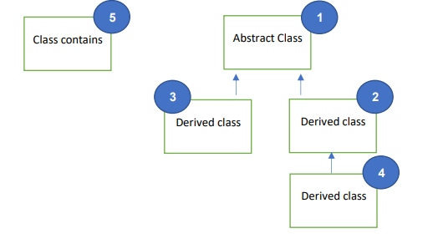

 |  |  |  |  |  |  |  |  |  |  |  |  |  |  |  |  |  |  | ;

 |  |  |  |  |  |  |  |  |  |  |  |  |  |  |  |  | מספר משימה const in numberTask | כמות משימות בפרויקט int totalTask | שם הפרויקט string projectName | אינדקס נוכחי int indexTask | רשימת מטלות task **tasklist

